상품제안서
듀얼 타워 탁상용 무선 선풍기 | 상품코드: S41481

 |  |  |  |  |  |  | 02-713-8555 | www.synergygift.co.kr
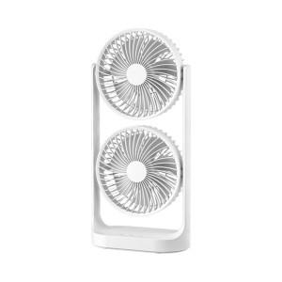

【상세/제작정보】

【인쇄/포장옵션】 | 레이저, 에폭시, 풀칼라 / 포장지포장

【공급단가】 | 수량 | 20~ | 100~ | 300~ | 500~ | 1,000~
*VAT별도 | 단가 | 22,450원 | 21,200원 | 20,400원 | 20,000원 | 19,600원

【상품 URL】 | https://www.synergygift.co.kr:443/src/goods_detail.php?gdno=41481

